Abb. F3-3A
Zurück zum Inhalt
Abb. F3-3A: Wissenschaftliches Personal 2002, 2006, 2010 und 2012 nach Art der Hochschule* und Art der Finanzierung
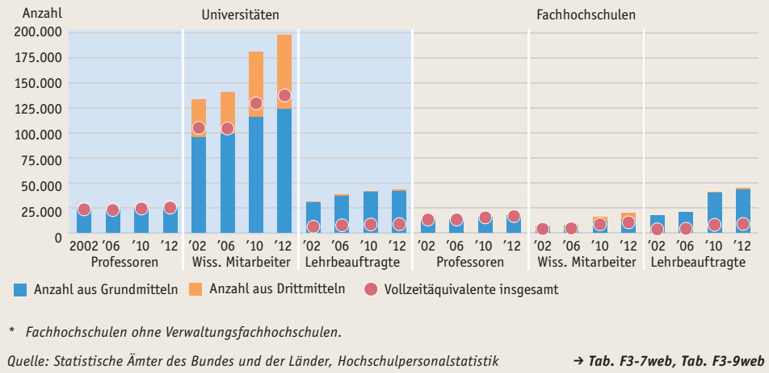

* Fachhochschulen ohne Verwaltungsfachhochschulen.
Quelle: Statistische Ämter des Bundes und der Länder, Hochschulpersonalstatistik

Abb. F3-4web
Zurück zum Inhalt
Abb. F3-4web: Anzahl der Professuren und Frauenanteil 2000, 2006 und 2012 an Universitäten und Fachhochschulen nach Fächergruppe

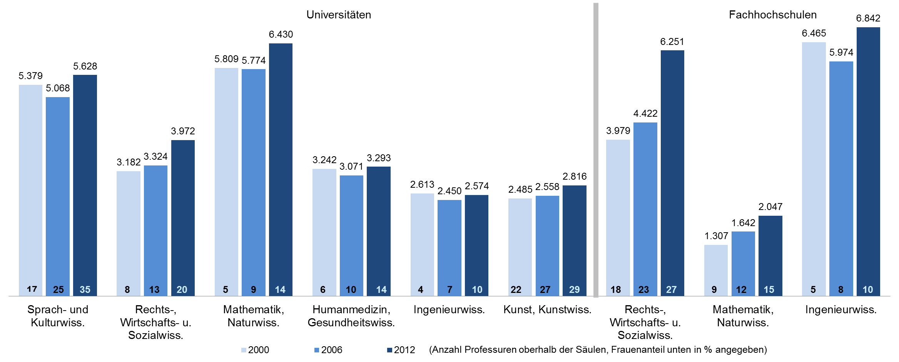

* Fachhochschulen ohne Verwaltungsfachhochschulen.
Quelle: Statistische Ämter des Bundes und der Länder, Hochschulstatistik (--> Tab. F3-7web, F3-9web)

